DaemonTL
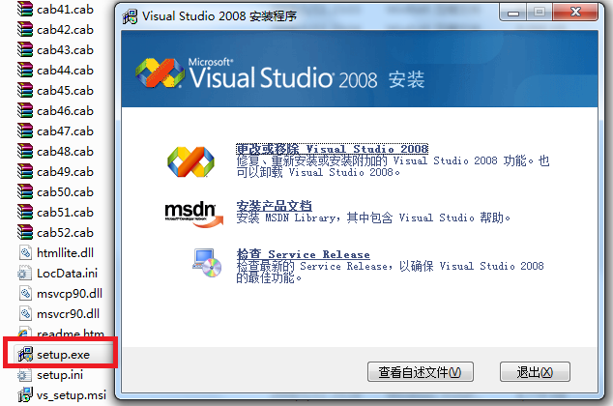
Daemon Tools Lite安装很简单，打开后：
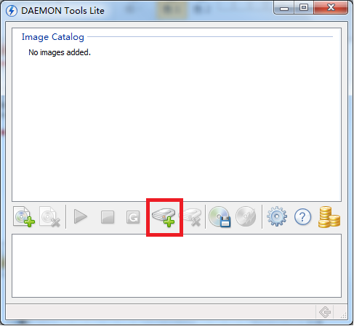

点击添加设备，会增加一个虚拟的磁盘
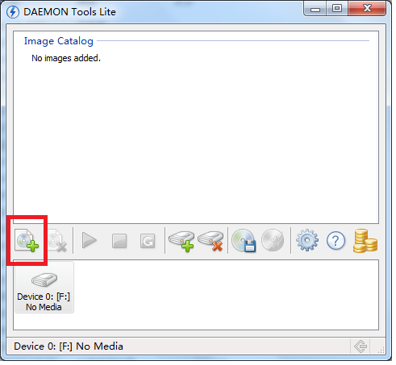

按添加文件，选择你下载的VS2008ProEdition90DayTrialCHSX1435983.iso，可以看到iso文件已经成为一个镜像
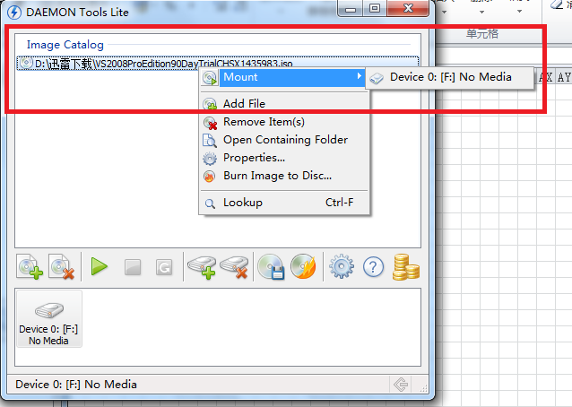

右键iso文件，挂载到虚拟磁盘，弹出安装VS2008界面。
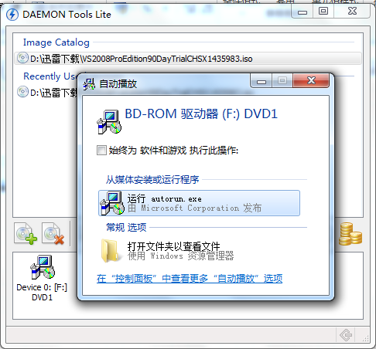

如果没有弹出安装界面，可以进入磁盘目录、打开 或者 打开自动播放
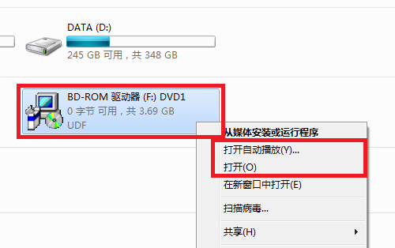

打开目录后，执行setup.exe

VS2008
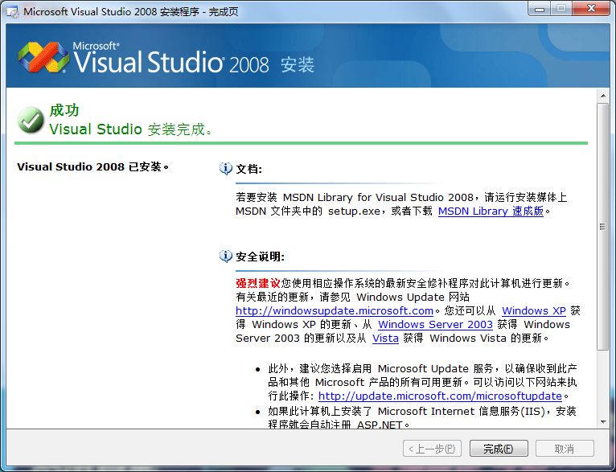
VS2008安装
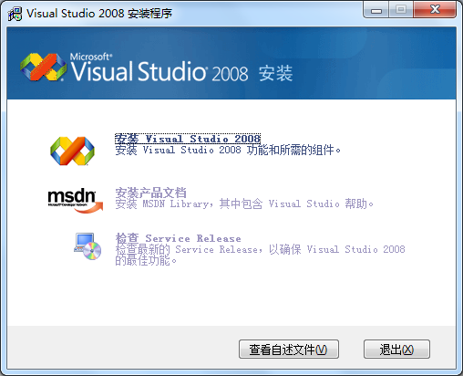

点击 安装 Visual Studio 2008

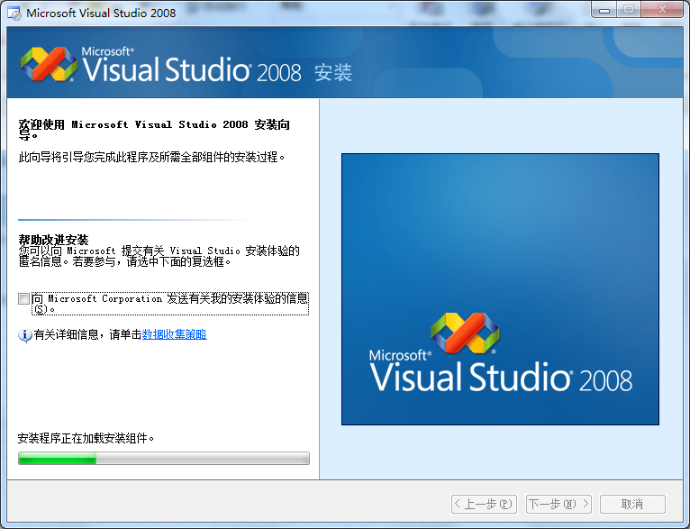

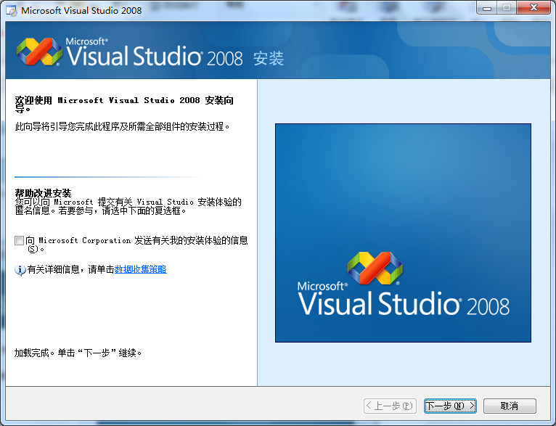

点击 下一步
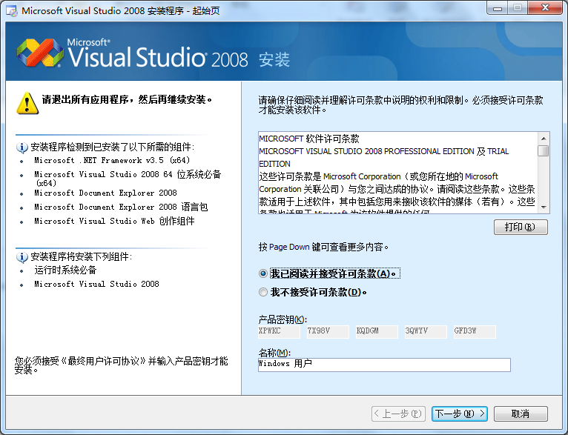

选择 我已阅读并接受许可条款，点击 下一步
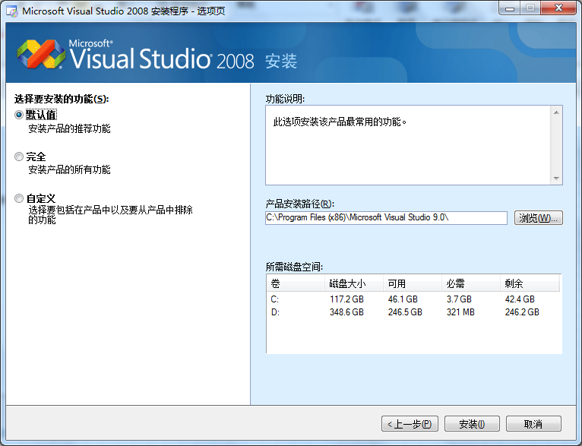

选择 自定义。然后修改产品安装路径，比如D:盘
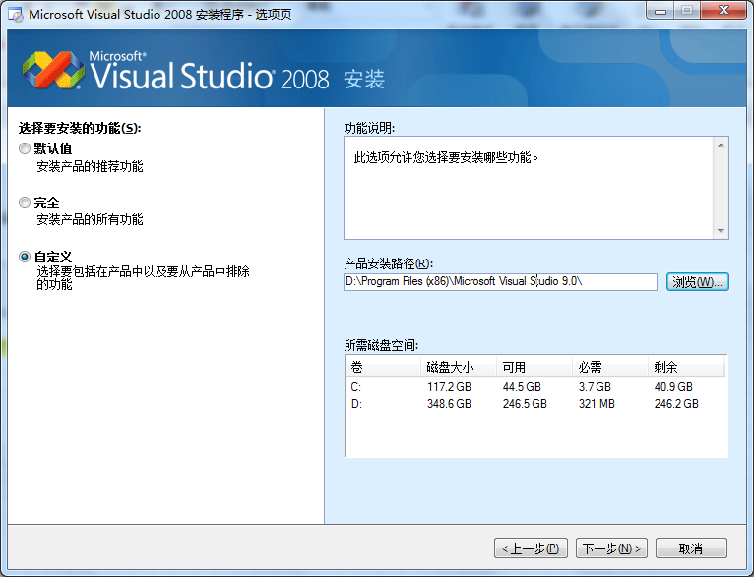

点击 下一步
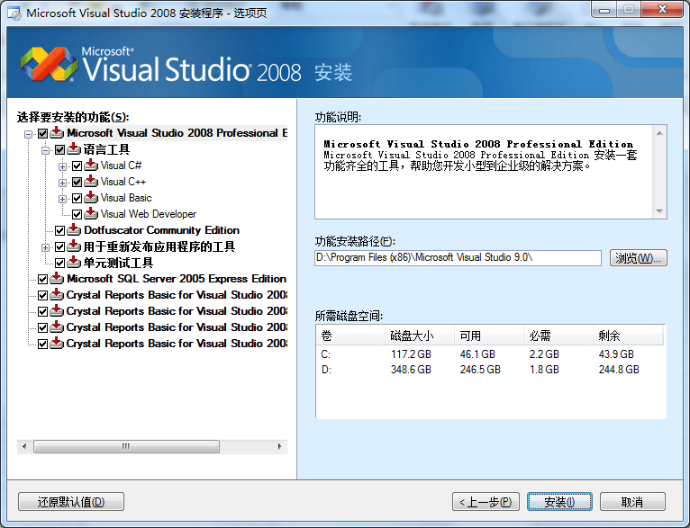

选择自己需要的，一般可以这样，只要C++工具和运行时库：
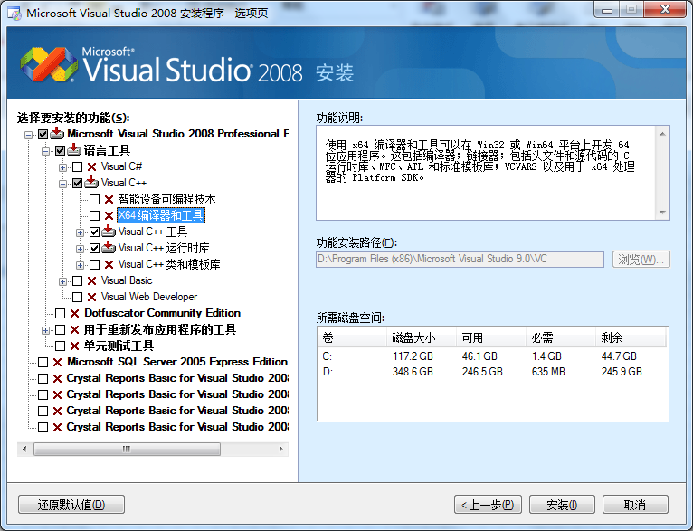

点击 安装
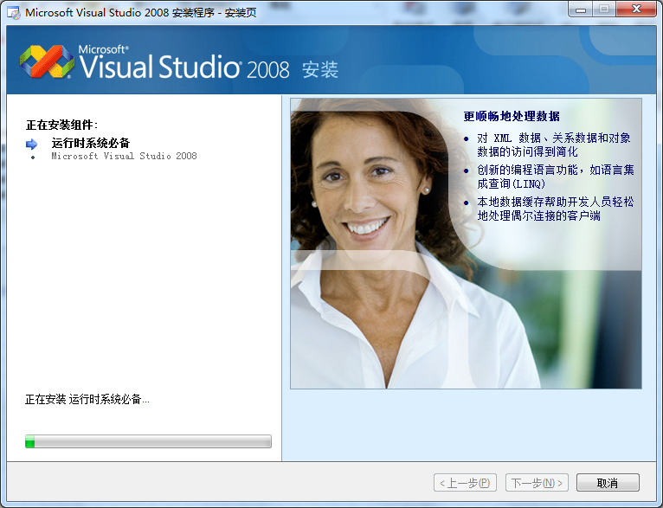

直至安装完成

第一个程序
开始菜单，点击microsoft Visual Studio 2008
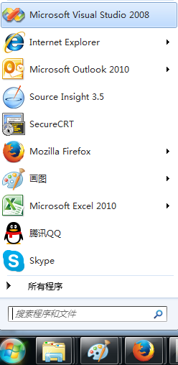

进入VS2008主页面


点击 文件->新建->项目
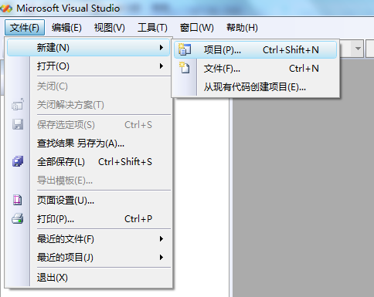

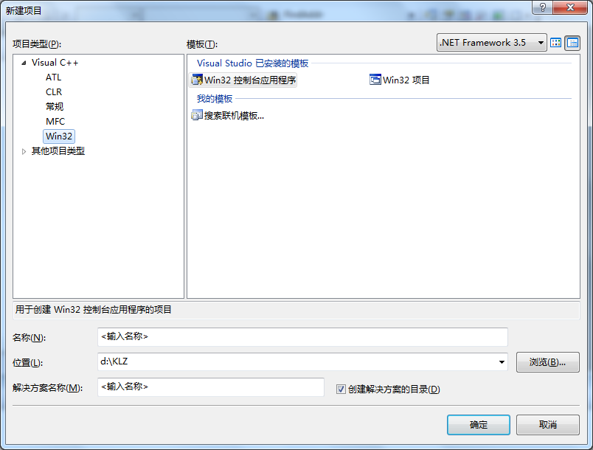

选择 Win32 控制台应用程序，名称起为Test，取消勾选 创建解决方案的目录
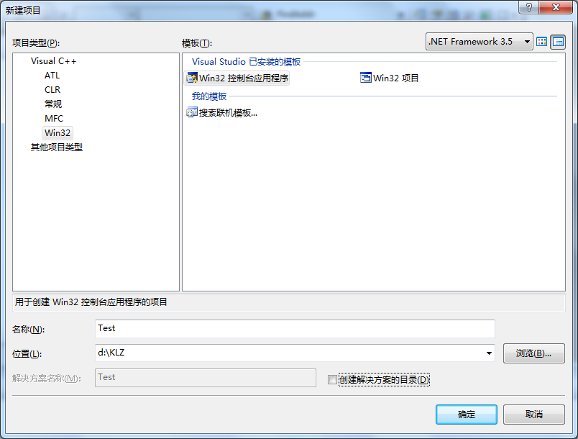

弹出向导
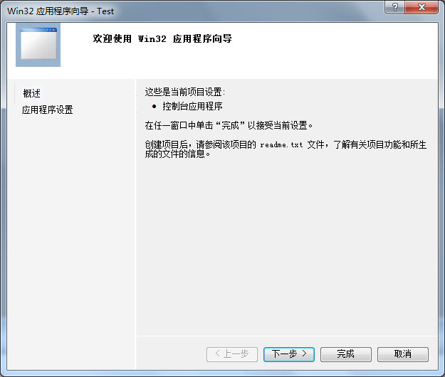

点击 完成
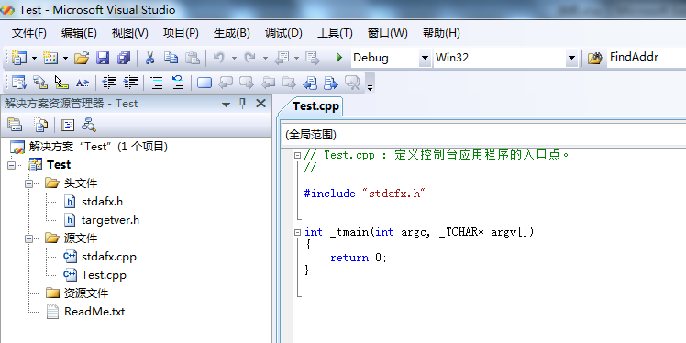

添加代码：
 | int _tmain(int argc, _TCHAR* argv[])
 | {
 |  | printf("全民编程 开始!");
 |  | return 0;
 | }

按 快捷键F7进行编译
按 快捷键F5运行程序
常用快捷键： F5, F7, F9, F10, F11, Shift + F5, Shift + F11, Ctrl + F10 调试代码非常有用

boost
右键boost_1_55_0.zip，解压到C:根目录下，请不要使用其他路径
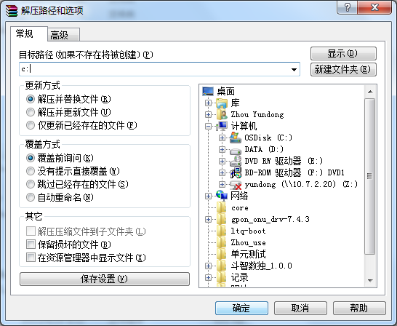

点击确定，解压完成后
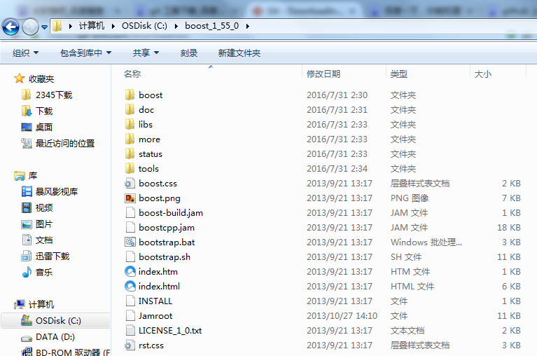

运行bootstrap.bat，C:\boost_1_55_0下生成了2个文件b2.exe和bjam.exe
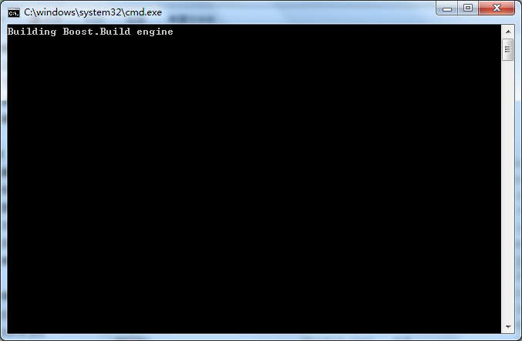

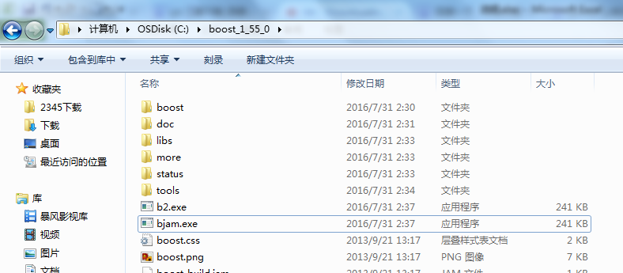

运行 bjam.exe，并等待较长时间
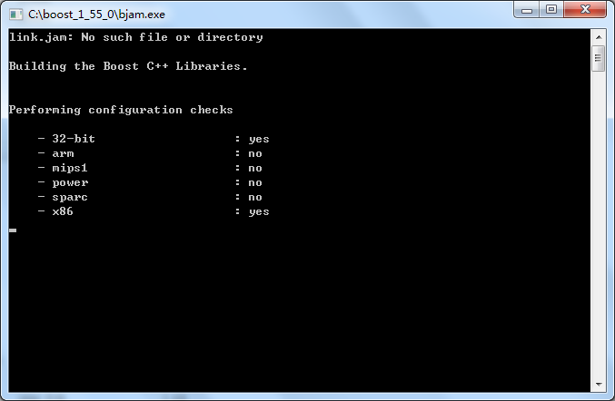

在等待bjam.exe的时候，可以配置VS2008的boost库
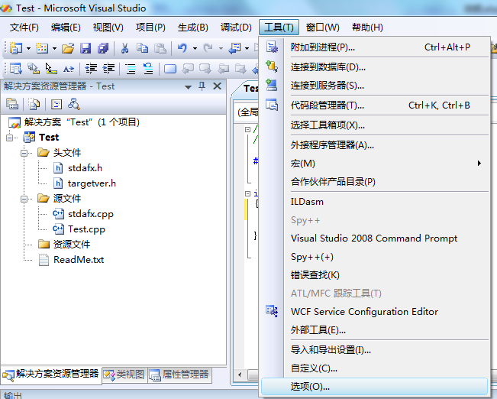

点击 工具->选项
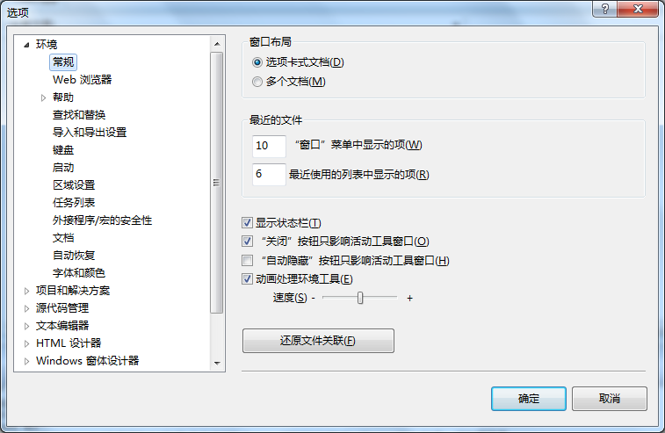

点击 项目和解决方案->VC++ 目录
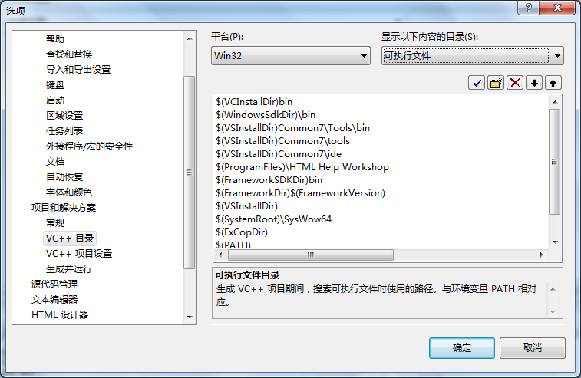

显示以下内容的目录 下拉菜单选择 包含文件
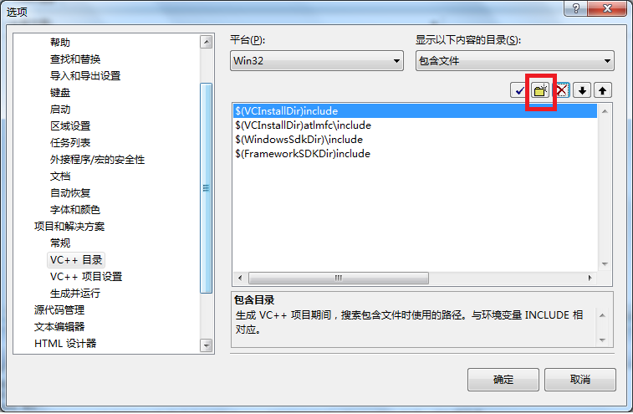

点击 新建按钮（如上图），输入C:\boost_1_55_0，点击 确定
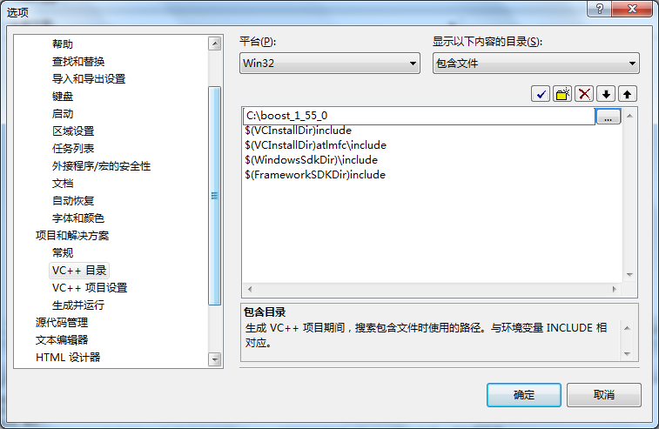

测试boost是否成功安装：修改代码如下
 | #include "stdafx.h"
 | #include <boost\bind.hpp>

 | int _tmain(int argc, _TCHAR* argv[])
 | {
 |  | printf("全民编程 开始!");

 |  | boost::bind(_tmain, _1, _2);
 |  | return 0;
 | }

如果编译通过，则说明安装成功！
 | 1>------ 已启动生成: 项目: Test, 配置: Debug Win32 ------
 | 1>正在编译...
 | 1>Test.cpp
 | 1>正在链接...
 | 1>正在嵌入清单...
 | 1>生成日志保存在“file://d:\KLZ\Test\Debug\BuildLog.htm”
 | 1>Test - 0 个错误，0 个警告
 | ========== 生成: 成功 1 个，失败 0 个，最新 0 个，跳过 0 个 ==========

git
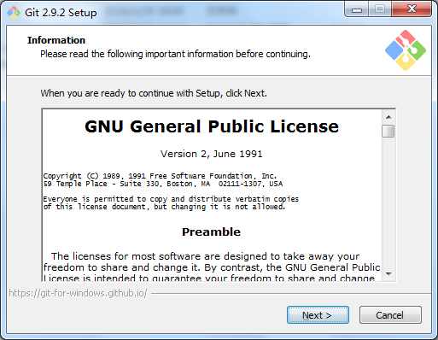
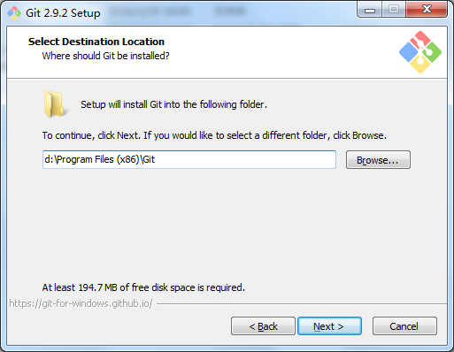
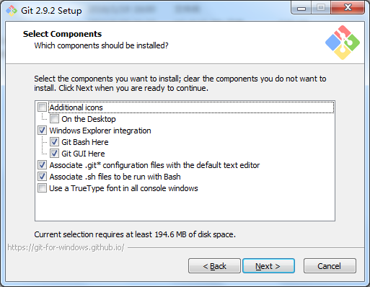
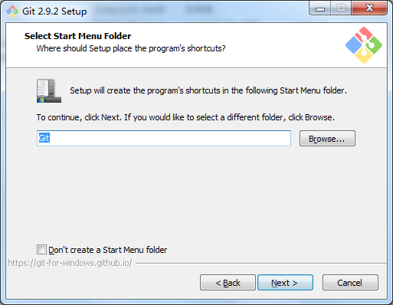
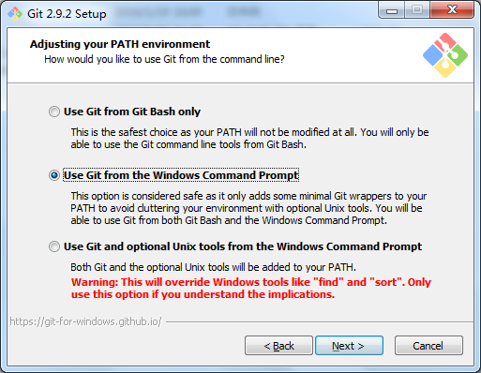
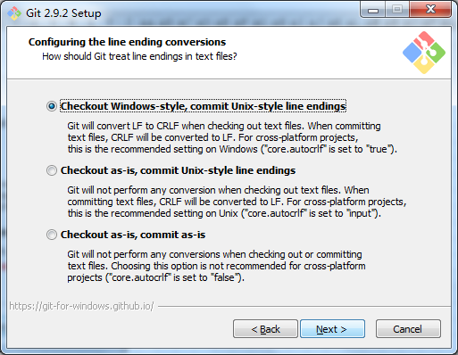
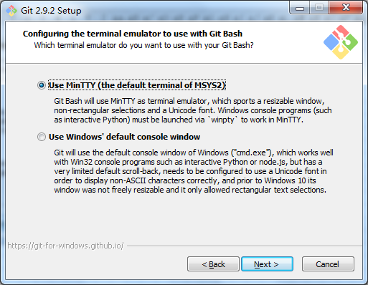
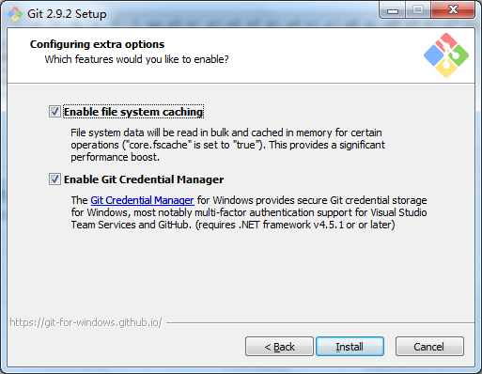
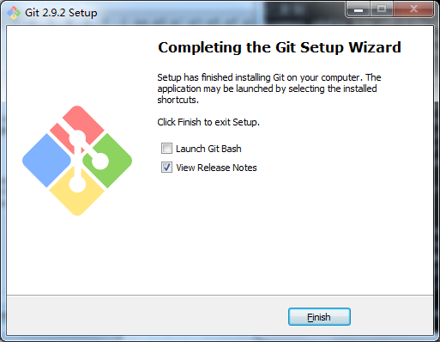
下载 Git-2.9.2-32-bit.exe，一路默认安装即可

